关系图
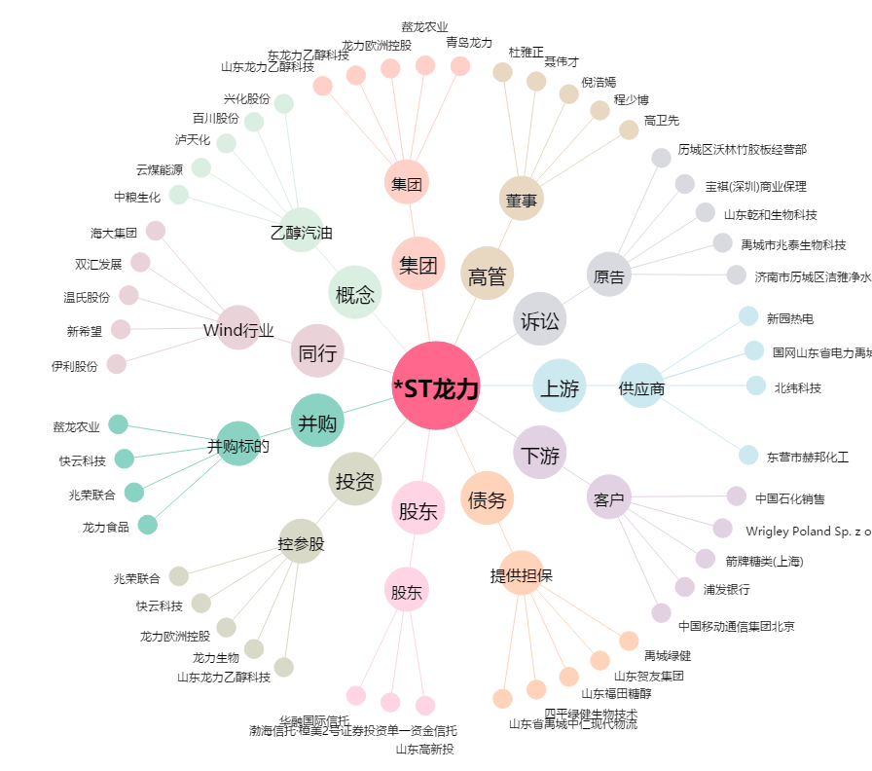
*ST龙力[002604.SZ] - 关系概览图

